1
Hazırlayan: Dr. Cem Karabal - KABEV M&V Eğitimi 22.09.2022

REFERAN DÖNEM

DÖNEM | DOĞALGAZ kWh | HDD | MODEL |  |  | HDD | SABİT
OCAK | 228,336.00 | 396 | 249,131.95 |  |  | 511.63 | 46525.62
ŞUBAT | 170,897.00 | 269 | 184,154.67 |  |  | 32.01 | 5948.43
MART | 170,715.00 | 235 | 166,759.17 |  | R² | 0.96 | 14661.76 | RMSE
NİSAN | 149,295.00 | 149 | 122,758.81 |  |  | 255.51 | 10 | DF
MAYIS | 81,154.00 | 49 | 71,595.59 |  |  | 54925332799 | 2149672819
HAZİRAN | 45,805.00 | 0 | 46,525.62
TEMMUZ | 39,269.00 | 0 | 46,525.62 |  | T-stat | 15.98
AĞUSTOS | 39,357.00 | 0 | 46,525.62
EYLÜL | 36,810.00 | 0 | 46,525.62 |  | CVRMSE | 0.13
EKİM | 42,039.00 | 10 | 51,641.94
KASIM | 173,296.00 | 228 | 163,177.75
ARALIK | 183,062.00 | 231 | 164,712.64

TOPLAM | 1,360,035.00 |  | 1,360,035.00 |  | TDD | 0.0000
ORTALAMA | 113,336.25

DOĞALGAZ kWh = 511,6321 x HDD + 46.525,61
DEĞERLENDİRME KRİTERLERİ |  |  | DEĞER | REFERANS | SONUÇ
Tahmini Değerlerin Doğrulanması |  |  | 0.0000 | <0,005 | UYGUN
R² |  |  | 0.96 | >0,75 | UYGUN
CVRMSE |  |  | 0.13 | <0,2 | UYGUN
Bağımsız Değişkenin Duyarlılığı (t-stat) |  |  | 15.98 | >2 | UYGUN
kWh-HDD
Baseline-Model Karşılaştırma Grafiği

Belirsizlik Hesabı |  | Referans D. | Raporlama D.
Örneklem Belirsizliği |  | H | H
Model Belirsizliği |  | E | H
Sayaç Belirsizliği |  | H | H
Tahmin Belirsizliği |  | H | H

Model Belirsizliği |  | 14,661.76 | kWh
Dönem Sayısı |  | 12.00 | Ay

Güven Seviyesi |  | 0.90
t Değeri |  | 1.81
Toplam Belirsizlik |  | 26,573.87 | %90 Güven Seviyesinde

Mutlak Belirsizlik |  | 92,054.60 | kWh
Rölatif Belirsizlik |  | 9.4%

Beklenen Tasarruf: 72% ± 9,4%
Beklenen Tasarruf: 979.255 ± 92.054kWh

RAPORLAMA DÖNEMİ

DÖNEM | RAPORLAMA DÖNEMİ |  | BASELINE AYARLAMA |  |  | TASARRUF
 |  |  | SABİT | HDD KATS. | TOPLAM
 | DOĞALGAZ kWh | HDD | 46,525.62 | 511.63 | kWh | kWh
OCAK | 75,122.54 | 405 | 46,525.62 | 207,211.02 | 253,736.64 | 178,614.09
ŞUBAT | 53,832.56 | 258 | 46,525.62 | 132,001.09 | 178,526.71 | 124,694.16
MART | 59,750.25 | 253 | 46,525.62 | 129,442.93 | 175,968.55 | 116,218.30
NİSAN | 47,027.93 | 132 | 46,525.62 | 67,535.44 | 114,061.06 | 67,033.14
MAYIS | 26,699.67 | 42 | 46,525.62 | 21,488.55 | 68,014.17 | 41,314.50
HAZİRAN | 16,031.75 | 0 | 46,525.62 | 0.00 | 46,525.62 | 30,493.87
TEMMUZ | 12,369.74 | 0 | 46,525.62 | 0.00 | 46,525.62 | 34,155.88
AĞUSTOS | 13,774.95 | 0 | 46,525.62 | 0.00 | 46,525.62 | 32,750.67
EYLÜL | 12,110.49 | 0 | 46,525.62 | 0.00 | 46,525.62 | 34,415.13
EKİM | 13,242.29 | 16 | 46,525.62 | 8,186.11 | 54,711.73 | 41,469.45
KASIM | 60,653.60 | 260 | 46,525.62 | 133,024.36 | 179,549.98 | 118,896.38
ARALIK | 60,227.40 | 215 | 46,525.62 | 110,000.91 | 156,526.53 | 96,299.13
TOPLAM | 450,843.15 |  |  |  | 1,367,197.85 | 916,354.70

 | REFERANS DÖNEM ENERJİ TÜKETİMİ | RAPORLAMA DÖNEMİ ENERJİ TÜKETİMİ | TASARRUF VEYA KAÇINILMIŞ ENERJİ TÜKETİMİ
 | 228,336.00
 | 170,897.00
 | 170,715.00
 | 149,295.00
 | 81,154.00
 | 45,805.00
 | 39,269.00
 | 39,357.00
 | 36,810.00
 | 42,039.00
 | 173,296.00
 | 183,062.00
 |  | 75122.544 | 253736.63656
 |  | 53832.555 | 178526.71191
 |  | 59750.25 | 175968.5512
 |  | 47027.925 | 114061.0622
 |  | 26699.666 | 68014.169552
 |  | 16031.75 | 46525.61965
 |  | 12369.735 | 46525.61965
 |  | 13774.95 | 46525.61965
 |  | 12110.49 | 46525.61965
 |  | 13242.285 | 54711.733898
 |  | 60653.6 | 179549.97619
 |  | 60227.398 | 156526.52986
DÖNEM | REFERANS DÖNEM | RAPORLAMA DÖNEMİ | BLA
 | kWh | kWh | kWh
1 | 228,336.00
2 | 170,897.00
3 | 170,715.00
4 | 149,295.00
5 | 81,154.00
6 | 45,805.00
7 | 39,269.00
8 | 39,357.00
9 | 36,810.00
10 | 42,039.00
11 | 173,296.00
12 | 183,062.00
13 |  | 75,122.54 | 253,736.64
14 |  | 53,832.56 | 178,526.71
15 |  | 59,750.25 | 175,968.55
16 |  | 47,027.93 | 114,061.06
17 |  | 26,699.67 | 68,014.17
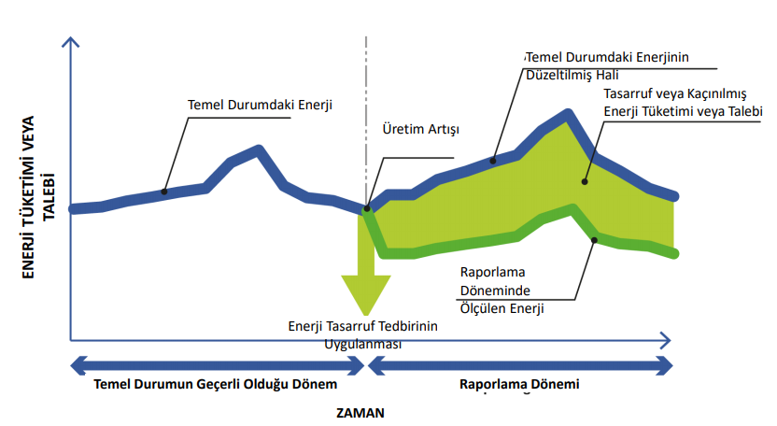
18 |  | 16,031.75 | 46,525.62
19 |  | 12,369.74 | 46,525.62
20 |  | 13,774.95 | 46,525.62
21 |  | 12,110.49 | 46,525.62
22 |  | 13,242.29 | 54,711.73
23 |  | 60,653.60 | 179,549.98
24 |  | 60,227.40 | 156,526.53

